Sumary
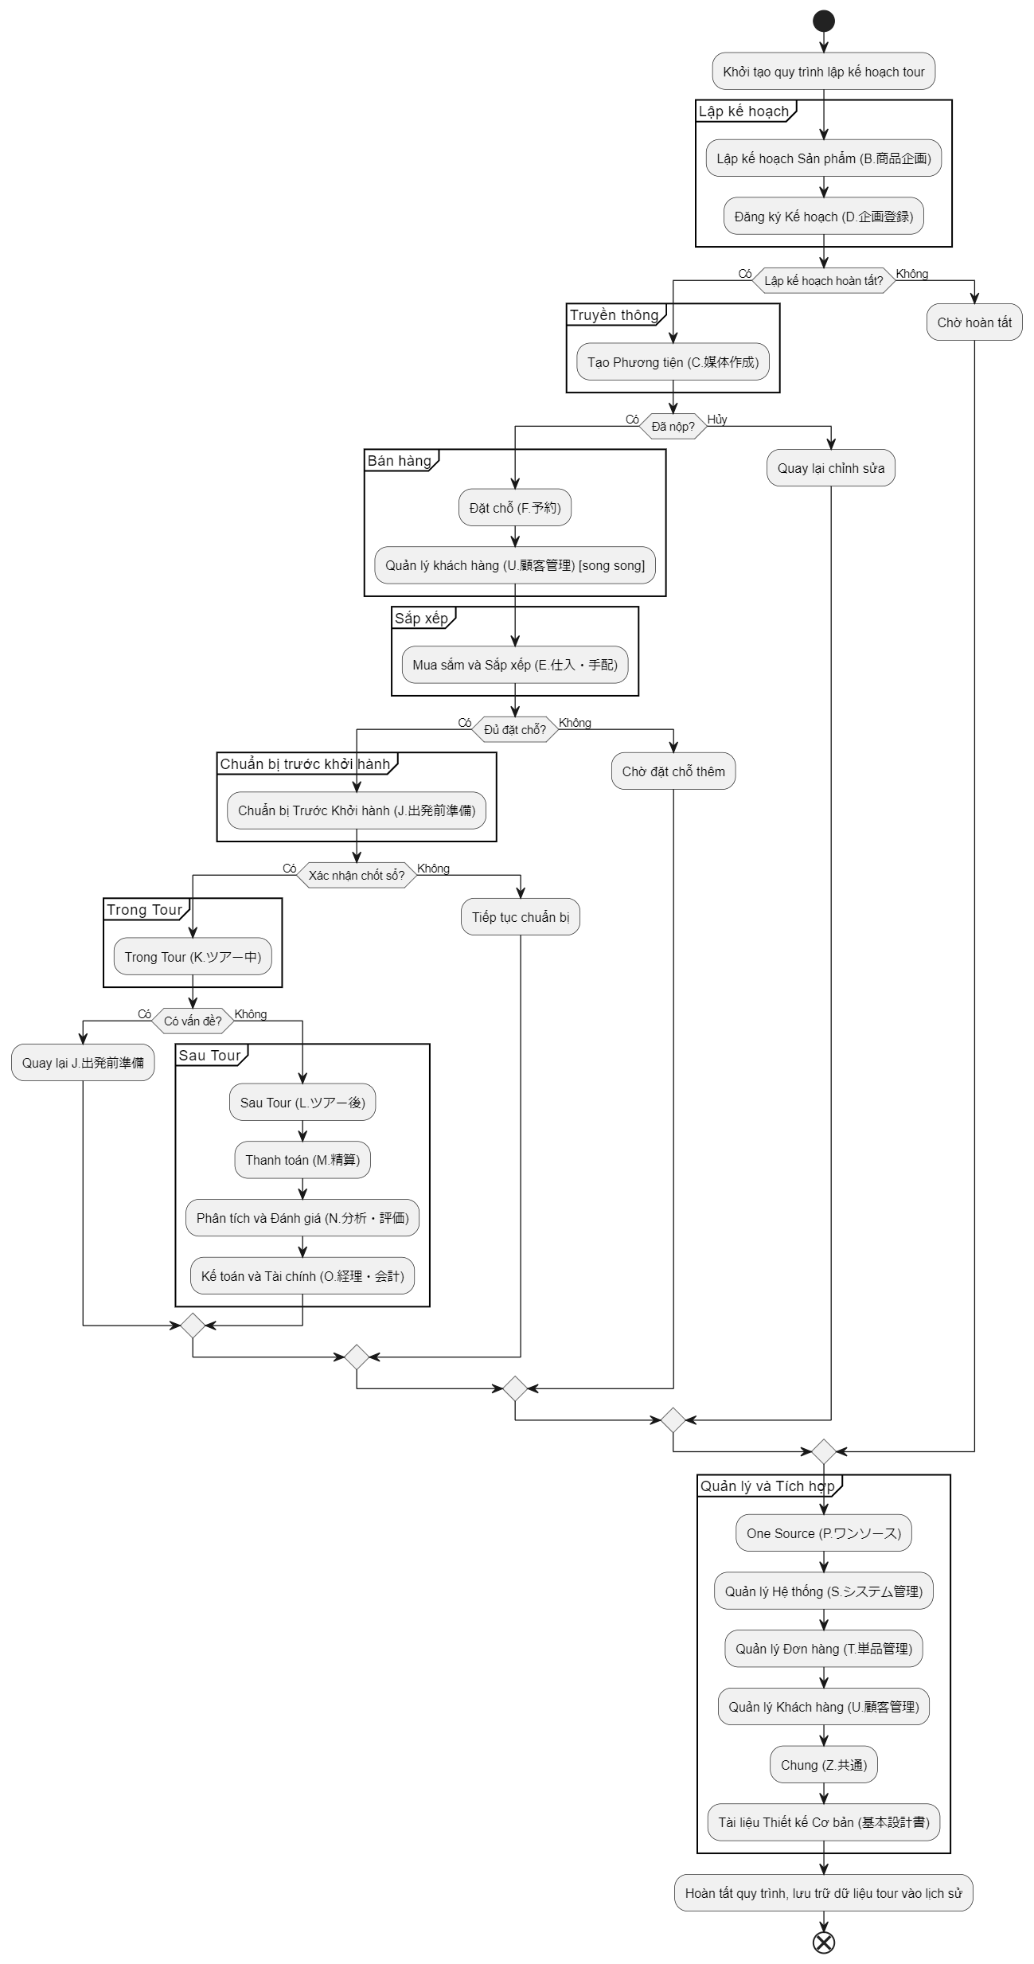
01.NEO
 | ED01_設計ルール/ - Quy tắc thiết kế | Chứa các quy tắc chung hoặc tiêu chuẩn áp dụng cho toàn bộ quá trình thiết kế hệ thống (có thể là hướng dẫn kỹ thuật hoặc quy trình).
 | ED02_ビジネスルール/ - Quy tắc kinh doanh | Lưu trữ các quy tắc nghiệp vụ liên quan đến cách hệ thống xử lý quy trình kinh doanh (như quản lý tour, khách hàng, v.v.).
 | ED03_方式設計/ - Thiết kế phương thức | Bao gồm tài liệu mô tả cách tiếp cận hoặc phương pháp thiết kế tổng thể của hệ thống (kiến trúc logic).
 | ED04_DB設計/ - Thiết kế cơ sở dữ liệu | Chứa thiết kế cơ sở dữ liệu, bao gồm lược đồ bảng, quan hệ, và quy tắc quản lý dữ liệu (schema, ERD, v.v.).
 | ED05_画面設計/ - Thiết kế màn hình | Lưu trữ thiết kế giao diện người dùng (UI/UX), bao gồm bố cục màn hình, luồng điều hướng, và chức năng từng màn hình.
 | ED06_WEBサービス設計/ - Thiết kế dịch vụ web | Bao gồm thiết kế các dịch vụ web (API, backend), cách hệ thống giao tiếp với các nền tảng web hoặc ứng dụng bên ngoài.
 | ED07_バッチ設計/ - Thiết kế batch | Chứa thiết kế các quy trình batch (chạy nền), như xử lý dữ liệu định kỳ hoặc batch nhận dữ liệu từ Mobile TDWeb.
 | ED08_ジョブ設計/ - Thiết kế job | Lưu trữ thiết kế các công việc hoặc tác vụ (job), có thể liên quan đến lịch trình thực thi hoặc quản lý tác vụ tự động.
 | ED09_帳票設計/ - Thiết kế báo cáo | Bao gồm thiết kế các báo cáo, biểu mẫu in ấn (như phiếu chỉ thị, catalog), định dạng và nội dung xuất dữ liệu.
 | ED10_ファイル設計/ - Thiết kế file | Chứa thiết kế cấu trúc tệp, định dạng dữ liệu đầu vào/đầu ra (như file Excel, XML) trong hệ thống.
 | ED11_メッセージ設計/ - Thiết kế tin nhắn | Lưu trữ thiết kế thông báo, thông điệp lỗi, hoặc giao tiếp giữa các thành phần hệ thống (message format, code).
 | ID01_インフラ設計/ - Thiết kế hạ tầng | Bao gồm thiết kế hạ tầng phần cứng, mạng, server, hoặc môi trường triển khai hệ thống.
 | ID02_構成設計/ - Thiết kế cấu trúc | Chứa thông tin về cấu hình hệ thống, bao gồm cách các thành phần (module, server) được tổ chức và kết nối.
 | ID03_SQL設計/ - Thiết kế SQL | Lưu trữ các câu lệnh SQL, thủ tục lưu trữ (stored procedures), hoặc truy vấn cơ sở dữ liệu chi tiết.
 | ID04_共通機能設計/ - Thiết kế chức năng chung | Bao gồm thiết kế các chức năng hoặc module chung được tái sử dụng trên toàn hệ thống (như xác thực, log, v.v.).
 | Z_ツール/ - Công cụ | Chứa các công cụ hỗ trợ (tools) như script, template, hoặc phần mềm hỗ trợ phát triển và kiểm thử hệ thống.

Flow
Sơ đồ Hoạt động của Hệ thống NEO
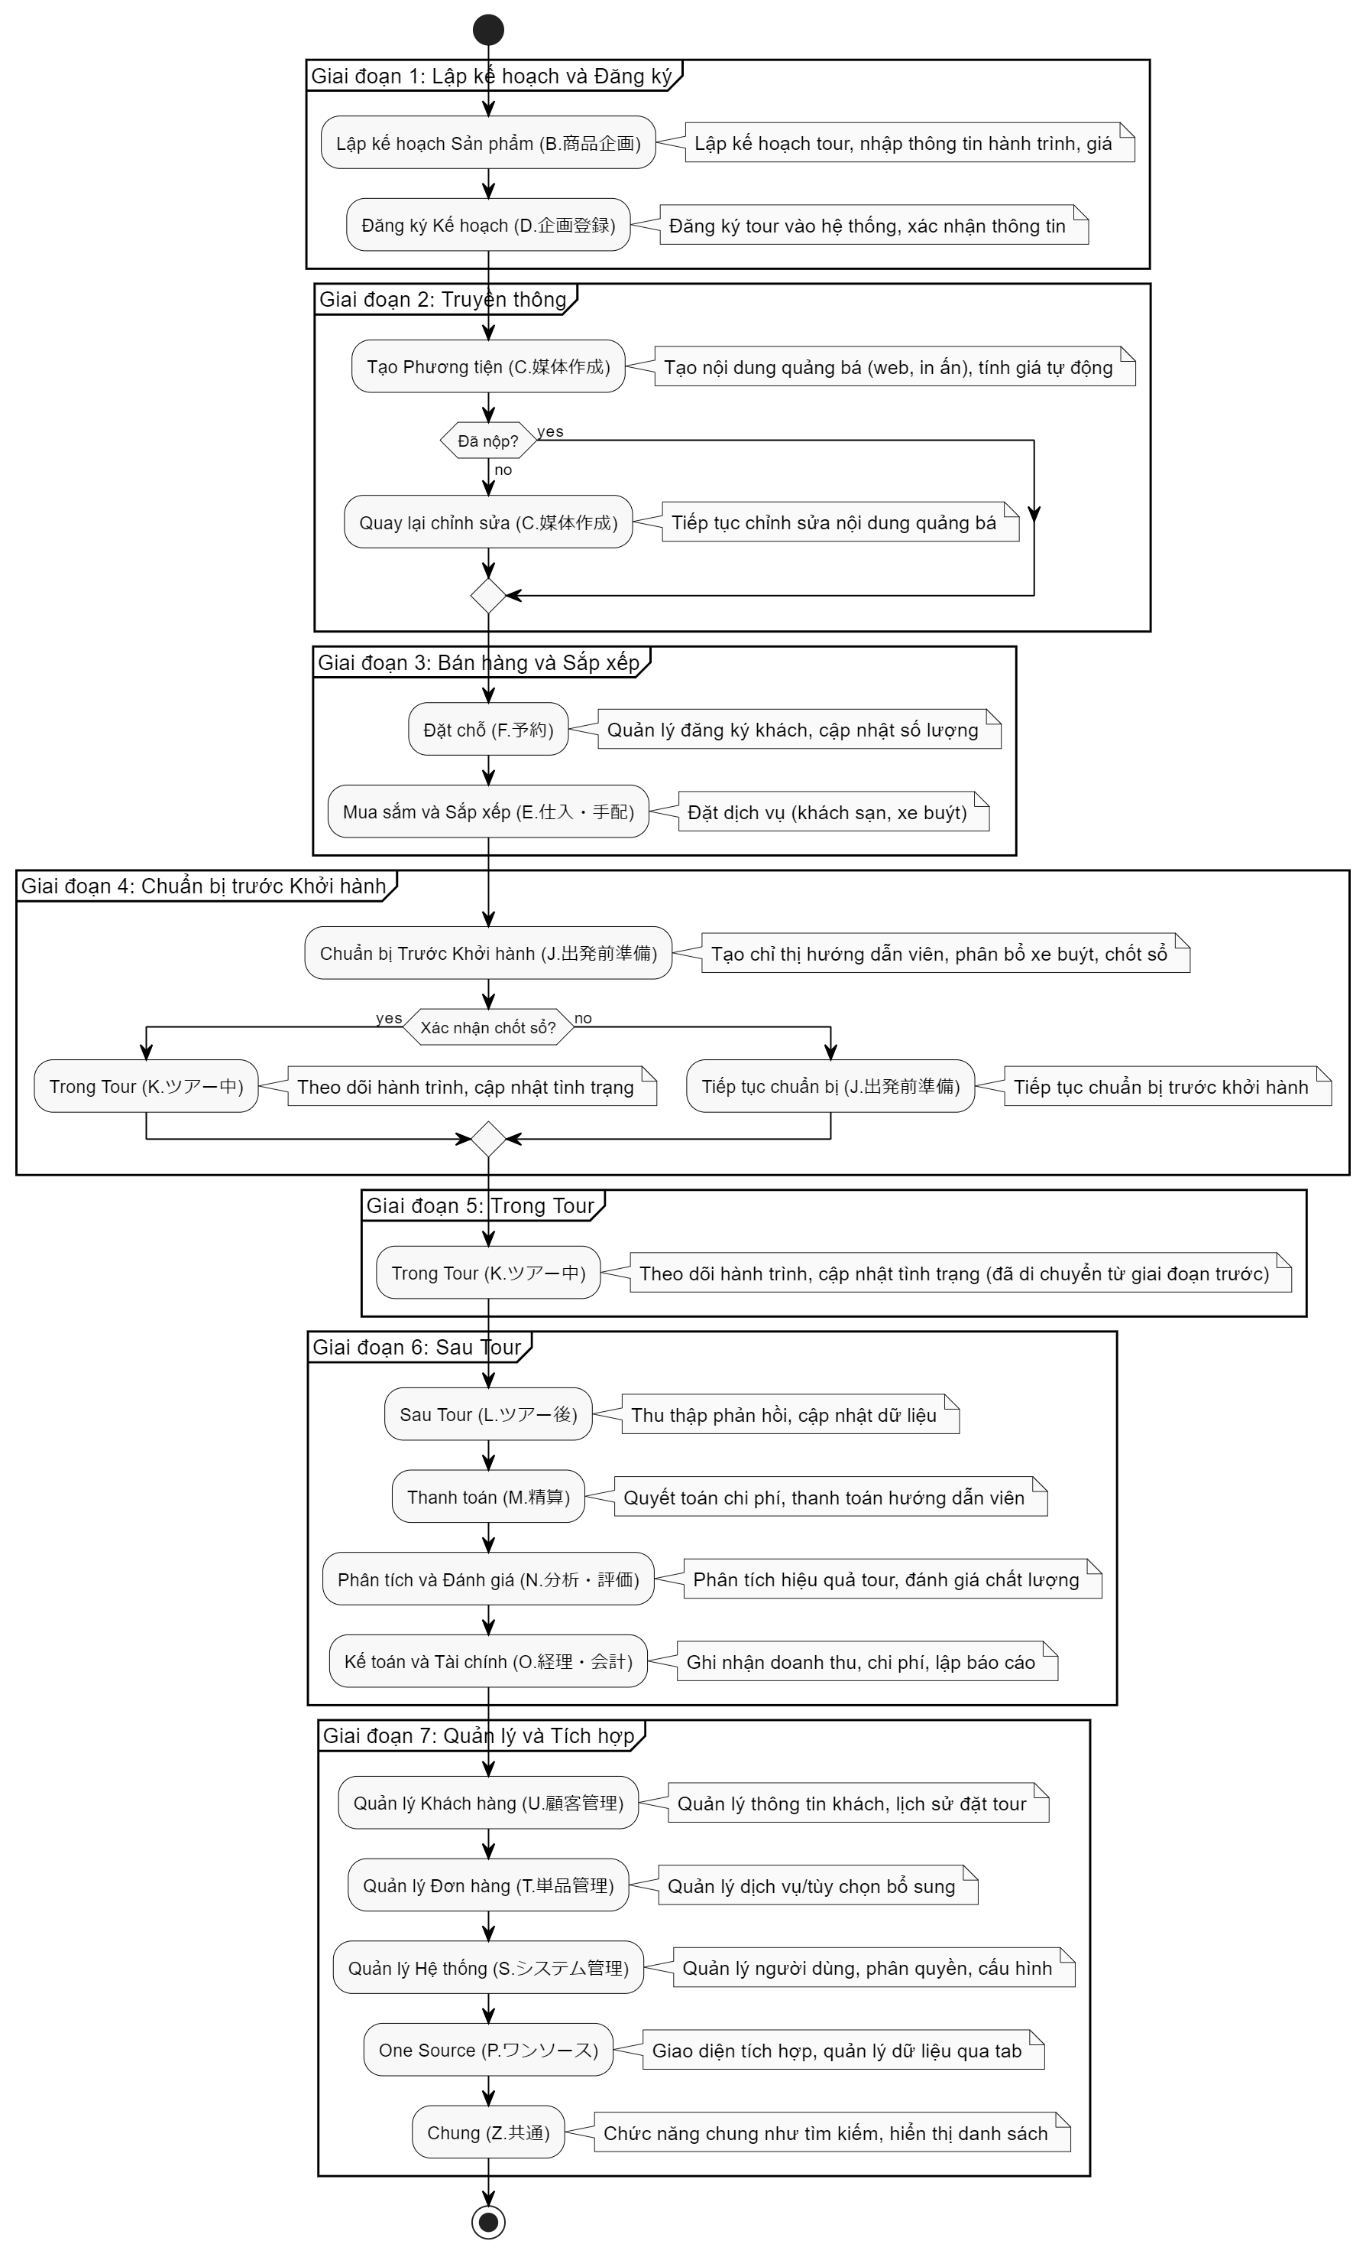
1. Thành phần chính

Các tác nhân (Actors):
Lập kế hoạch (Planner): Phụ trách lập kế hoạch tour (B.商品企画, D.企画登録).
Marketing: Tạo phương tiện truyền thông (C.媒体作成).
Bán hàng (Sales): Quản lý đặt chỗ và khách hàng (F.予約, U.顧客管理).
Điều hành (Operator): Sắp xếp dịch vụ, chuẩn bị trước tour, quản lý trong tour (E.仕入・手配, J.出発前準備, K.ツアー中).
Hậu tour (Post-tour): Xử lý thanh toán, phân tích (M.精算, N.分析・評価, O.経理・会計).
Quản trị viên (Admin): Quản lý hệ thống (S.システム管理).
Hướng dẫn viên (Guide): Sử dụng chỉ thị từ J, K.
Các hoạt động (Activities): Được phân chia theo các giai đoạn nghiệp vụ từ folder ED05.
Luồng điều hướng (Transitions): Thể hiện trình tự và điều kiện chuyển đổi giữa các hoạt động.
Quyết định (Decision Nodes): Điểm kiểm tra (ví dụ: tour đã chốt chưa, đã nộp cassette chưa).

2. Mô tả sơ đồ

Sơ đồ bắt đầu từ hoạt động đầu tiên và kết thúc bằng phân tích hậu tour, với các nhánh song song cho các bộ phận khác nhau.

Bắt đầu (Start)

Hoạt động: Khởi tạo quy trình lập kế hoạch tour.

Giai đoạn 1: Lập kế hoạch và Đăng ký

Hoạt động 1: Lập kế hoạch Sản phẩm (B.商品企画)
Tác nhân: Planner
Mô tả: Nhập thông tin tour (hành trình, giá, ngày khởi hành).
Kết quả: Tạo dữ liệu cơ bản tour.
Hoạt động 2: Đăng ký Kế hoạch (D.企画登録)
Tác nhân: Planner
Mô tả: Đăng ký tour vào hệ thống, xác nhận thông tin cơ bản.
Điều kiện: Sau khi lập kế hoạch hoàn tất → Chuyển sang Marketing.

Giai đoạn 2: Truyền thông

Hoạt động 3: Tạo Phương tiện (C.媒体作成)
Tác nhân: Marketing
Mô tả: Tạo nội dung quảng bá (web, in ấn), tính giá tự động, xem trước cassette.
Quyết định: Nếu "Đã nộp" (S5) → Chuyển sang Bán hàng; nếu "Hủy" → Quay lại chỉnh sửa.
Kết quả: Nội dung truyền thông được phát hành.

Giai đoạn 3: Bán hàng và Sắp xếp

Hoạt động 4: Đặt chỗ (F.予約)
Tác nhân: Sales
Mô tả: Quản lý đăng ký khách, cập nhật số lượng, liên kết với khách hàng (U.顧客管理).
Kết quả: Dữ liệu đặt chỗ được lưu.
Hoạt động 5: Mua sắm và Sắp xếp (E.仕入・手配)
Tác nhân: Operator
Mô tả: Đặt dịch vụ (khách sạn, xe buýt), liên kết cơ sở từ kế hoạch.
Điều kiện: Sau khi có đủ đặt chỗ → Chuyển sang chuẩn bị trước tour.

Giai đoạn 4: Chuẩn bị trước Khởi hành

Hoạt động 6: Chuẩn bị Trước Khởi hành (J.出発前準備)
Tác nhân: Operator
Mô tả: Tạo chỉ thị hướng dẫn viên, phân bổ xe buýt, xác nhận chốt sổ (集客手仕舞い).
Quyết định: Nếu "Xác nhận chốt sổ" → Chuyển sang trong tour; nếu chưa → Tiếp tục chuẩn bị.
Kết quả: Chỉ thị và danh sách khách final sẵn sàng.

Giai đoạn 5: Trong Tour

Hoạt động 7: Trong Tour (K.ツアー中)
Tác nhân: Guide, Operator
Mô tả: Theo dõi hành trình, cập nhật tình trạng, nhận dữ liệu từ Mobile TDWeb.
Kết quả: Dữ liệu trong tour được ghi nhận.

Giai đoạn 6: Sau Tour

Hoạt động 8: Sau Tour (L.ツアー後)
Tác nhân: Post-tour
Mô tả: Thu thập phản hồi, cập nhật dữ liệu tour.
Hoạt động 9: Thanh toán (M.精算)
Tác nhân: Post-tour
Mô tả: Quyết toán chi phí, thanh toán hướng dẫn viên, xử lý thu/chi.
Hoạt động 10: Phân tích và Đánh giá (N.分析・評価)
Tác nhân: Post-tour
Mô tả: Phân tích hiệu quả tour, đánh giá chất lượng.
Hoạt động 11: Kế toán và Tài chính (O.経理・会計)
Tác nhân: Post-tour
Mô tả: Ghi nhận doanh thu, chi phí, lập báo cáo tài chính.

Giai đoạn 7: Quản lý và Tích hợp

Hoạt động 12: One Source (P.ワンソース)
Tác nhân: Tất cả
Mô tả: Giao diện tích hợp, quản lý dữ liệu qua tab, lưu khi chuyển đổi.
Hoạt động 13: Quản lý Hệ thống (S.システム管理)
Tác nhân: Admin
Mô tả: Quản lý người dùng, phân quyền, cấu hình hệ thống.
Hoạt động 14: Quản lý Đơn hàng (T.単品管理)
Tác nhân: Sales
Mô tả: Quản lý dịch vụ/tùy chọn bổ sung.
Hoạt động 15: Quản lý Khách hàng (U.顧客管理)
Tác nhân: Sales
Mô tả: Quản lý thông tin khách, lịch sử đặt tour.
Hoạt động 16: Chung (Z.共通)
Tác nhân: Tất cả
Mô tả: Chức năng chung như tìm kiếm, hiển thị danh sách.
Hoạt động 17: Tài liệu Thiết kế Cơ bản (基本設計書)
Tác nhân: Tất cả
Mô tả: Tài liệu tham chiếu cho thiết kế giao diện tổng quát.

Kết thúc (End)

Hoạt động: Hoàn tất quy trình, lưu trữ dữ liệu tour vào lịch sử.

3. Luồng chính

Bắt đầu → B.商品企画 → D.企画登録 → C.媒体作成 → F.予約 → E.仕入・手配 → J.出発前準備 → K.ツアー中 → L.ツアー後 → M.精算 → N.分析・評価 → O.経理・会計 → Kết thúc.
Nhánh song song:
U.顧客管理: Chạy song song với F.予約 để hỗ trợ quản lý khách hàng.
S.システム管理, T.単品管理, Z.共通: Hỗ trợ toàn bộ quy trình như nền tảng.
P.ワンソース: Tích hợp toàn bộ dữ liệu trên một giao diện.

4. Điểm quyết định và điều kiện

Sau C.媒体作成: Nếu "Đã nộp" → Tiến hành F.予約; nếu "Hủy" → Quay lại chỉnh sửa.
Sau J.出発前準備: Nếu "Xác nhận chốt sổ" → K.ツアー中; nếu chưa → Tiếp tục chuẩn bị.
Sau K.ツアー中: Nếu có vấn đề → Quay lại J.出発前準備; nếu không → L.ツアー後.

Workflow tổng quan
画面遷移図 |  |  | NEO |  |  | 作成 |  | 更新

Flow tổng quan hệ thống

 |  |  |  |  | Object |  | Check xử lý
 | 1. Flow tổng quan hệ thống
Start
 |  |  |  |  | Xử lý

 |  | Giai đoạn 1: Lập kế hoạch và đăng ký
収支検討画面
Xem xét thu chi

Khởi tạo thông tin(Khoảng cách, ngày khởi hành)

Nhập dữ liệu AIR
AIR Master

Nhập dữ liệu JR
JR Master

Mô phỏng dữ liệu thu chi
JR Master

Phê duyệt kế hoạch

Kế hoạch được phê duyệt

国内コース企画
海外コース企画画

Đăng ký tour trong nước
Đăng ký tour nước ngoài
 |  |  |  | Data booking

Đăng ký thông tin tour trong nước
Đăng ký thông tin tour nước ngoài

Tour trong nước sơ lược
Tour nước ngoài sơ lược

コース共通

Thông tin chung của tour

Thông tin hành trình
Thông tin giá bán
Thông tin booking
Quản lý cơ sở vật chất

Thiết lập giảm giá
Sao chép tour
Thông tin bữa ăn
Thiết lập địa điểm tập trung và giải tán

Yêu cầu xe bus
Chọn mẫu hàng không
Quản lý nhóm tour
Chọn loại phòng

Đăng ký hành trình cho hướng dẫn viên
Thiết lập mẫu lịch trình
Thiết lập văn phòng bán hàng
Thiết lập bảo hiểm

Tour hoàn chỉnh

 |  | Giai đoạn 2: Truyền thông

海外コース企画画

Màn hình quản lý dữ liệu master doanh nghiệp

Quản lý dữ liệu master tour

Ấn phẩm truyền thống
Truyền thông web
海外コース企画画
海外コース企画画

Màn hình đăng ký thông tin giấy tờ truyền thống
Màn hình đăng ký truyền thông web

Đăng ký thông tin chi tiết cassette
Qly mô tả hành trình cho giấy tờ truyền thống
Chọn template thiết kế cho web
Chỉnh sửa ảnh đăng tải lên trang chủ

Qly ngày phát hành ấn phẩm
Qly điểm nổi bật và ghi chú
Quản lý hành trình dưới dạng văn bản
Quản lý ngày khởi hành đăng tải web

Quản lý dữ liệu xuất ra web bên ngoài(Yahoo....)
Qlý điều kiện tìm kiếm cho nội dung web

紙媒体登録

Quản lý điểm nổi bật và thông tin quan trọng

Màn hình quản lý danh sách cassette

sao chép cassette
xem trước thông tin cassette trước khi xuất dữ liệu

danh sách giấy tờ truyền thông để tìm kiếm và lựa chọn.

